Tabelle1
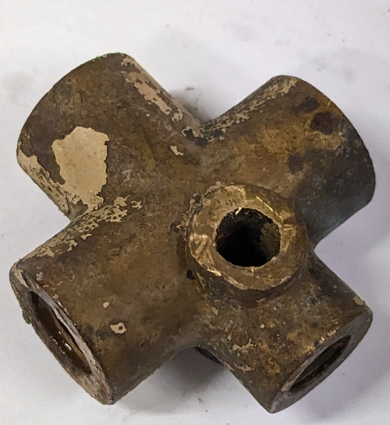
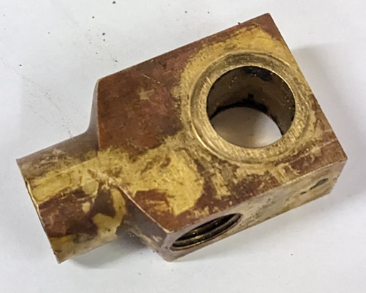
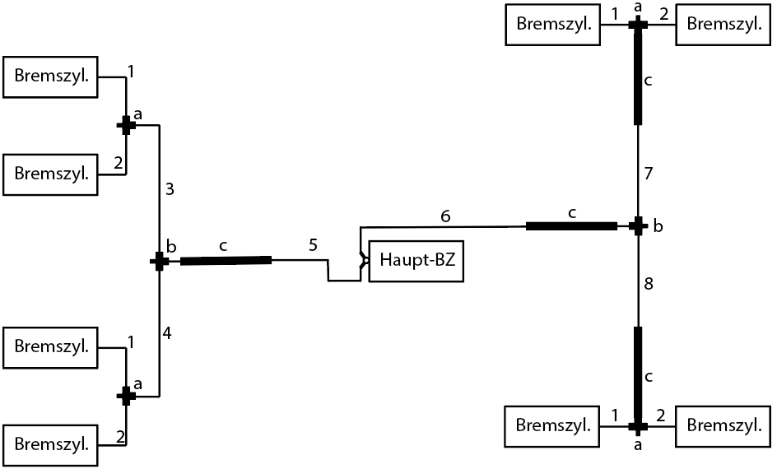

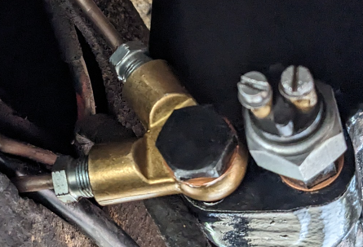
Abbildung | Typ | Anzahl | Länge (mm) | di (mm)
a | T-Stück | 4 | --
b | T-Stück | 2 | --
c | Schlauch | 4 | 430 | 4 | 2.6
1 | Rohr | 4 | 260 | 5 | 2.6
2 | Rohr | 4 | 220 | 5 | 2.6
3 | Rohr | 1 | 750 | 5 | 2.6
4 | Rohr | 1 | 1280 | 5 | 2.6
5 | Rohr | 1 | 1650 | 6.4 | 2.6
6 | Rohr | 1 | 1000 | 6.4 | 0.26
7 | Rohr | 1 | 350 | 5 | 2.6
8 | Rohr | 1 | 1050 | 5 | 0.26

a |  |  | b

